Лист1
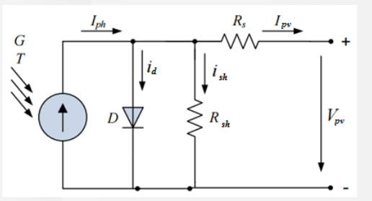
Расчет имитатора солнечной панели
Тихонов Е.Н. |  | 2020-03-11

Rpar= | 100 | Ohm | последовательное
Rposl= | 100 | Ohm | параллельное
Udc= | 24 | V | напряжение источника

Режим КЗ |  |  | Режим Pmax |  | Режим ХХ

Ipv= | 8.79 |  | Ipv= | 8.22 | Ipv= | 0
Upv= | 0 |  | Upv= | 21 | Upv= | 25.49
 |  |  | Rload= | 2.5547445255 |  |  | Ipv- | выходной ток панели
 |  |  |  |  |  |  | Iph- | суммарный ток от DC-источника
 |  |  |  |  |  |  | Ish- | ток через Rsh
Расчеты: |  |  |  |  |  |  | Id- | ток диода (у нас его нет)

Rs= | 2.7303754266 | Ohm | Urs= | 22.443686007
Rsh= | 5.2851199522 | Ohm

Проверка

 | Режим КЗ | Режим MAX | Режим ХХ
Ipv | 8.79 | 8.22 | 0
Ish | 4.5410511431 | 4.5410511431 | 4.8229747349
Iph | 13.331051143 | 12.761051143 | 4.8229747349
Upv | 0 | 21 | 25.49

